Lab2.1
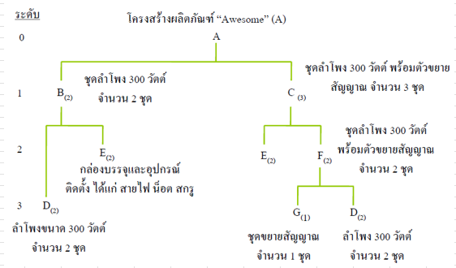 |  |  |  |  |  | 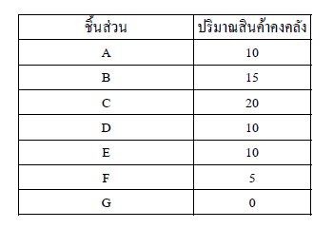
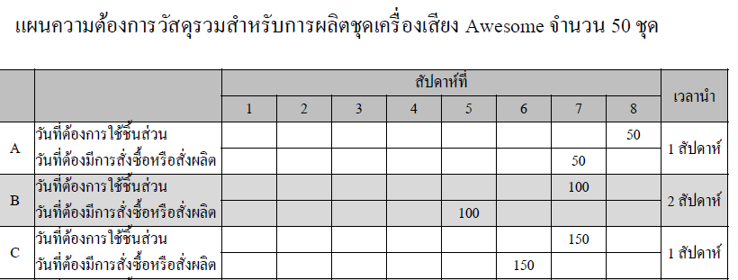
 |  |  | สัปดาห์ที่
 |  |  | 1 | 2 | 3 | 4 | 5 | 6 | 7 | 8 | เวลานำ
 | A | วันที่ต้องการใช้ชิ้นส่วน |  |  |  |  |  |  |  |  | 1 สัปดาห์
 |  | วันที่ต้องมีการสั่งซื้อ/ผลิต
 | B | วันที่ต้องการใช้ชิ้นส่วน |  |  |  |  |  |  |  |  | 2 สัปดาห์
 |  | วันที่ต้องมีการสั่งซื้อ/ผลิต
 | C | วันที่ต้องการใช้ชิ้นส่วน |  |  |  |  |  |  |  |  | 1 สัปดาห์
 |  | วันที่ต้องมีการสั่งซื้อ/ผลิต
 | E | วันที่ต้องการใช้ชิ้นส่วน |  |  |  |  |  |  |  |  | 3 สัปดาห์
 |  | วันที่ต้องมีการสั่งซื้อ/ผลิต
 | F | วันที่ต้องการใช้ชิ้นส่วน |  |  |  |  |  |  |  |  | 3 สัปดาห์
 |  | วันที่ต้องมีการสั่งซื้อ/ผลิต
 | D | วันที่ต้องการใช้ชิ้นส่วน |  |  |  |  |  |  |  |  | 1 สัปดาห์
 |  | วันที่ต้องมีการสั่งซื้อ/ผลิต
 | G | วันที่ต้องการใช้ชิ้นส่วน |  |  |  |  |  |  |  |  | 2 สัปดาห์
 |  | วันที่ต้องมีการสั่งซื้อ/ผลิต

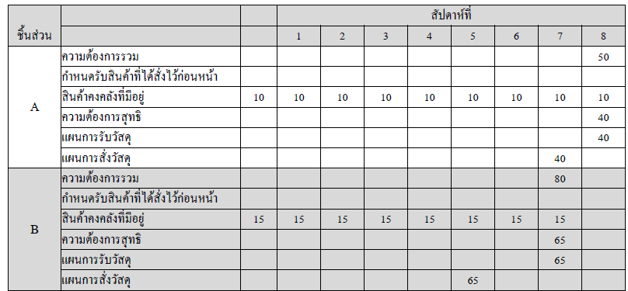
 |  |  | สัปดาห์ที่
 | ชิ้นส่วน |  | 1 | 2 | 3 | 4 | 5 | 6 | 7 | 8
 | A | ความต้องการ
 |  | กำหนดรับสินค้าที่ได้สั่งไว้ก่อนหน้า
 |  | สินค้าคงคลังที่มีอยู่
 |  | ความต้องการสุทธิ
 |  | แผนการรับวัสดุ
 |  | แผนการสั่งวัสดุ
 | B | ความต้องการ
 |  | กำหนดรับสินค้าที่ได้สั่งไว้ก่อนหน้า
 |  | สินค้าคงคลังที่มีอยู่
 |  | ความต้องการสุทธิ
 |  | แผนการรับวัสดุ
 |  | แผนการสั่งวัสดุ
 | C | ความต้องการ
 |  | กำหนดรับสินค้าที่ได้สั่งไว้ก่อนหน้า
 |  | สินค้าคงคลังที่มีอยู่
 |  | ความต้องการสุทธิ
 |  | แผนการรับวัสดุ
 |  | แผนการสั่งวัสดุ
 | D | ความต้องการ
 |  | กำหนดรับสินค้าที่ได้สั่งไว้ก่อนหน้า
 |  | สินค้าคงคลังที่มีอยู่
 |  | ความต้องการสุทธิ
 |  | แผนการรับวัสดุ
 |  | แผนการสั่งวัสดุ
 | E | ความต้องการ
 |  | กำหนดรับสินค้าที่ได้สั่งไว้ก่อนหน้า
 |  | สินค้าคงคลังที่มีอยู่
 |  | ความต้องการสุทธิ
 |  | แผนการรับวัสดุ
 |  | แผนการสั่งวัสดุ
 | F | ความต้องการ
 |  | กำหนดรับสินค้าที่ได้สั่งไว้ก่อนหน้า
 |  | สินค้าคงคลังที่มีอยู่
 |  | ความต้องการสุทธิ
 |  | แผนการรับวัสดุ
 |  | แผนการสั่งวัสดุ
 | G | ความต้องการ
 |  | กำหนดรับสินค้าที่ได้สั่งไว้ก่อนหน้า
 |  | สินค้าคงคลังที่มีอยู่
 |  | ความต้องการสุทธิ
 |  | แผนการรับวัสดุ
 |  | แผนการสั่งวัสดุ

Lab2.2
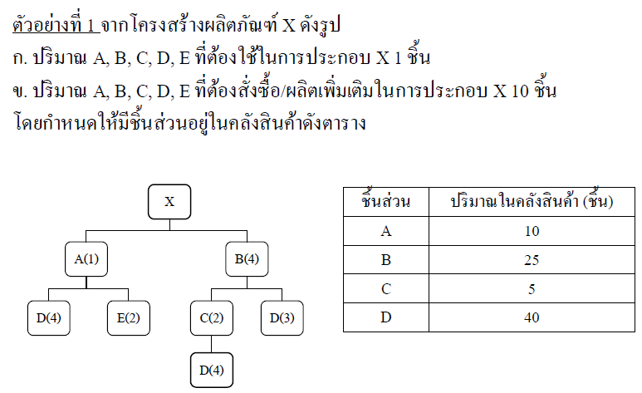
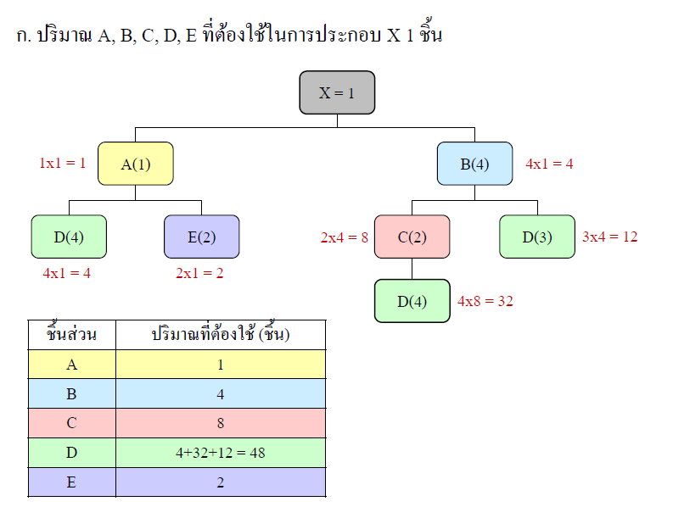

X,A,B leadtime 1 วัน
C,D,E leadtime 3 วัน

 |  | 1 | 2 | 3 | 4 | 5 | 6 | 7 | 8 | เวลานำ
 | วันที่ต้องการใช้ชิ้นส่วน
 | วันที่ต้องมีการสั่งซื้อ/ผลิต
 | วันที่ต้องการใช้ชิ้นส่วน
 | วันที่ต้องมีการสั่งซื้อ/ผลิต
 | วันที่ต้องการใช้ชิ้นส่วน
 | วันที่ต้องมีการสั่งซื้อ/ผลิต
 | วันที่ต้องการใช้ชิ้นส่วน
 | วันที่ต้องมีการสั่งซื้อ/ผลิต
 | วันที่ต้องการใช้ชิ้นส่วน
 | วันที่ต้องมีการสั่งซื้อ/ผลิต
 | วันที่ต้องการใช้ชิ้นส่วน
 | วันที่ต้องมีการสั่งซื้อ/ผลิต
 | วันที่ต้องการใช้ชิ้นส่วน
 | วันที่ต้องมีการสั่งซื้อ/ผลิต

 |  | สัปดาห์ที่
ชิ้นส่วน |  | 1 | 2 | 3 | 4 | 5 | 6 | 7 | 8
 | ความต้องการ
 | กำหนดรับสินค้าที่ได้สั่งไว้ก่อนหน้า
 | สินค้าคงคลังที่มีอยู่
 | ความต้องการสุทธิ
 | แผนการรับวัสดุ
 | แผนการสั่งวัสดุ
 | ความต้องการ
 | กำหนดรับสินค้าที่ได้สั่งไว้ก่อนหน้า
 | สินค้าคงคลังที่มีอยู่
 | ความต้องการสุทธิ
 | แผนการรับวัสดุ
 | แผนการสั่งวัสดุ
 | ความต้องการ
 | กำหนดรับสินค้าที่ได้สั่งไว้ก่อนหน้า
 | สินค้าคงคลังที่มีอยู่
 | ความต้องการสุทธิ
 | แผนการรับวัสดุ
 | แผนการสั่งวัสดุ
 | ความต้องการ
 | กำหนดรับสินค้าที่ได้สั่งไว้ก่อนหน้า
 | สินค้าคงคลังที่มีอยู่
 | ความต้องการสุทธิ
 | แผนการรับวัสดุ
 | แผนการสั่งวัสดุ
 | ความต้องการ
 | กำหนดรับสินค้าที่ได้สั่งไว้ก่อนหน้า
 | สินค้าคงคลังที่มีอยู่
 | ความต้องการสุทธิ
 | แผนการรับวัสดุ
 | แผนการสั่งวัสดุ
 | ความต้องการ
 | กำหนดรับสินค้าที่ได้สั่งไว้ก่อนหน้า
 | สินค้าคงคลังที่มีอยู่
 | ความต้องการสุทธิ
 | แผนการรับวัสดุ
 | แผนการสั่งวัสดุ
 | ความต้องการ
 | กำหนดรับสินค้าที่ได้สั่งไว้ก่อนหน้า
 | สินค้าคงคลังที่มีอยู่
 | ความต้องการสุทธิ
 | แผนการรับวัสดุ
 | แผนการสั่งวัสดุ

